Прайс
Москва: тел.: +7(495) 505-54-49, тел.: +7(915) 318-72-25 (Кристина) тел.: +7(961) 206-14-57 Skype: karavanmoscow Оптовый склад г. Москва: ул. Дмитровское шоссе 157 БЦ "Гефест" стр. 5 Сочи: тел.: +7(918) 600 93 98 (Основной склад) тел.: +7(918) 400 81 03 (Карина) Skype: karavanmarket Основной оптовый склад: г. Адлер, ул. Просвещения 118 б, рядом с Ж/Д Вокзалом Оптовый магазин: г.Сочи, Краснодарское кольцо, рынок Авангард Розничный магазин: г. Адлер, ул. Ленина 10, ТК "Славутич" Геленджик: тел.: +7(918) 353 21 20 Оптовый склад г. Геленджик, ул.Тельмана, 146 (территория "Стройторг") По всем вопросам обращаться на электронный адрес karavanmarket@mail.ru |  |  | ПРАЙС-ЛИСТ на 04.05.2018 |  |  | Для того чтобы сделать заказ: Необходимо в поле "Количество к заказу" на против нужного товара, ввести необходимое количество товара. Сумма заказа рассчитывается автоматически, и выводится в поле "Сумма заказа" на желтом фоне. Затем отправить файл на адрес karavanmarket@mail.ru

 |  |  |  |  | Сумма заказа: | 0

Фото | Артикул | Наименование товаров | Страна | Цена | Количество к заказу
 |  | Текстиль
 |  | Одежда
 |  | Туники
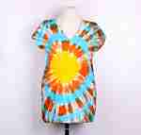 | T150-1 | T150-1 Топ Батик Описание: | f6b30588-8089-11e0-9e89-6cf049cdcbca | 180 | 0
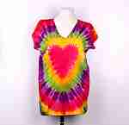 | T150-2 | T150-2 Топ Батик Описание: | f6b30588-8089-11e0-9e89-6cf049cdcbca | 180 | 0
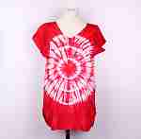 | T150-3 | T150-3 Топ Батик Описание: | f6b30588-8089-11e0-9e89-6cf049cdcbca | 180 | 0
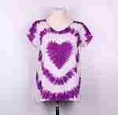 | T150-6 | T150-6 Топ Батик Описание: | f6b30588-8089-11e0-9e89-6cf049cdcbca | 180 | 0

 |  | Штаны этнические
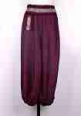 | RS49-1 | RS49-1 Штаны с декоративным поясом Описание: | 42869d7c-808c-11e0-9e89-6cf049cdcbca | 500 | 0
 | RS49-2 | RS49-2 Штаны с декоративным поясом Описание: | 42869d7c-808c-11e0-9e89-6cf049cdcbca | 500 | 0
 | RS49-4 | RS49-4 Штаны с декоративным поясом Описание: | 42869d7c-808c-11e0-9e89-6cf049cdcbca | 500 | 0
 | RS49-5 | RS49-5 Штаны с декоративным поясом Описание: | 42869d7c-808c-11e0-9e89-6cf049cdcbca | 500 | 0
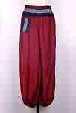 | RS49-6 | RS49-6 Штаны с декоративным поясом Описание: | 42869d7c-808c-11e0-9e89-6cf049cdcbca | 500 | 0
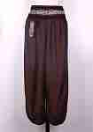 | RS49-7 | RS49-7 Штаны с декоративным поясом Описание: | 42869d7c-808c-11e0-9e89-6cf049cdcbca | 500 | 0
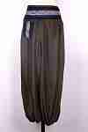 | RS49-8 | RS49-8 Штаны с декоративным поясом Описание: | 42869d7c-808c-11e0-9e89-6cf049cdcbca | 500 | 0
 | RS48-1 | RS48-1 Штаны этнические Описание: | 42869d7c-808c-11e0-9e89-6cf049cdcbca | 500 | 0
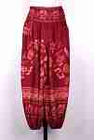 | RS48-2 | RS48-2 Штаны этнические Описание: | 42869d7c-808c-11e0-9e89-6cf049cdcbca | 500 | 0
 | RS48-4 | RS48-4 Штаны этнические Описание: | 42869d7c-808c-11e0-9e89-6cf049cdcbca | 500 | 0
 | RS48-6 | RS48-6 Штаны этнические Описание: | 42869d7c-808c-11e0-9e89-6cf049cdcbca | 500 | 0
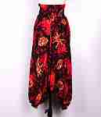 | RS22-1 | RS22-1 Афгани Описание: | 42869d7c-808c-11e0-9e89-6cf049cdcbca | 450 | 0
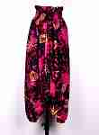 | RS22-2 | RS22-2 Афгани Описание: | 42869d7c-808c-11e0-9e89-6cf049cdcbca | 450 | 0
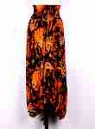 | RS22-3 | RS22-3 Афгани Описание: | 42869d7c-808c-11e0-9e89-6cf049cdcbca | 450 | 0
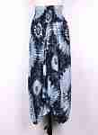 | RS22-4 | RS22-4 Афгани Описание: | 42869d7c-808c-11e0-9e89-6cf049cdcbca | 450 | 0
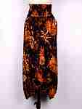 | RS22-5 | RS22-5 Афгани Описание: | 42869d7c-808c-11e0-9e89-6cf049cdcbca | 450 | 0
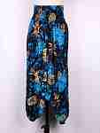 | RS22-6 | RS22-6 Афгани Описание: | 42869d7c-808c-11e0-9e89-6cf049cdcbca | 450 | 0
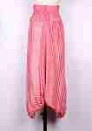 | ST500-1 | ST500-1 Штаны полосатые Описание: | 42869d7c-808c-11e0-9e89-6cf049cdcbca | 400 | 0
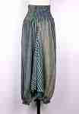 | ST500-2 | ST500-2 Штаны полосатые Описание: | 42869d7c-808c-11e0-9e89-6cf049cdcbca | 400 | 0
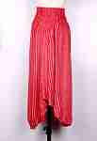 | ST500-3 | ST500-3 Штаны полосатые Описание: | 42869d7c-808c-11e0-9e89-6cf049cdcbca | 400 | 0
 | ST500-4 | ST500-4 Штаны полосатые Описание: | 42869d7c-808c-11e0-9e89-6cf049cdcbca | 400 | 0
 | ST500-5 | ST500-5 Штаны полосатые Описание: | 42869d7c-808c-11e0-9e89-6cf049cdcbca | 400 | 0
 | ST500-6 | ST500-6 Штаны полосатые Описание: | 42869d7c-808c-11e0-9e89-6cf049cdcbca | 400 | 0

 |  | Юбки
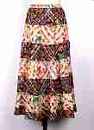 | AR25-1 | AR25-1 Юбка многоярусная Слоны 2цв. Описание: | f0a40b70-8089-11e0-9e89-6cf049cdcbca | 600 | 0
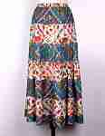 | AR25-2 | AR25-2 Юбка многоярусная Слоны 2цв. Описание: | f0a40b70-8089-11e0-9e89-6cf049cdcbca | 600 | 0
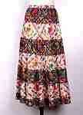 | AR25-3 | AR25-3 Юбка многоярусная Слоны 2цв. Описание: | f0a40b70-8089-11e0-9e89-6cf049cdcbca | 600 | 0
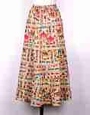 | AR23-1 | AR23-1 Юбка многоярусная Слоны Описание: | f0a40b70-8089-11e0-9e89-6cf049cdcbca | 600 | 0
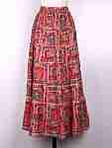 | AR23-3 | AR23-3 Юбка многоярусная Слоны Описание: | f0a40b70-8089-11e0-9e89-6cf049cdcbca | 600 | 0
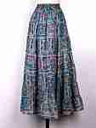 | AR23-4 | AR23-4 Юбка многоярусная Слоны Описание: | f0a40b70-8089-11e0-9e89-6cf049cdcbca | 600 | 0
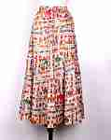 | AR23-5 | AR23-5 Юбка многоярусная Слоны Описание: | f0a40b70-8089-11e0-9e89-6cf049cdcbca | 600 | 0
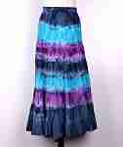 | AR27-2 | AR27-2 Юбка многоярусная Батик Описание: | f0a40b70-8089-11e0-9e89-6cf049cdcbca | 600 | 0
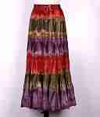 | AR27-3 | AR27-3 Юбка многоярусная Батик Описание: | f0a40b70-8089-11e0-9e89-6cf049cdcbca | 600 | 0
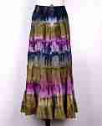 | AR27-4 | AR27-4 Юбка многоярусная Батик Описание: | f0a40b70-8089-11e0-9e89-6cf049cdcbca | 600 | 0

 |  | Палантины, шарфы, косынки
 |  | Косынки
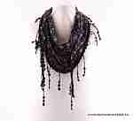 | SH170-22 | SH170-22 Палантин Описание: | 49cc3855-8089-11e0-9e89-6cf049cdcbca | 296 | 0
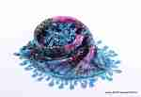 | SH140-1 | SH140-1 Косынка Описание: | 49cc3855-8089-11e0-9e89-6cf049cdcbca | 244 | 0
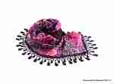 | SH140-2 | SH140-2 Косынка Описание: | 49cc3855-8089-11e0-9e89-6cf049cdcbca | 244 | 0
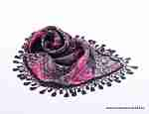 | SH140-3 | SH140-3 Косынка Описание: | 49cc3855-8089-11e0-9e89-6cf049cdcbca | 244 | 0
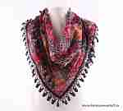 | SH140-4 | SH140-4 Косынка Описание: | 49cc3855-8089-11e0-9e89-6cf049cdcbca | 244 | 0
 | SH140-5 | SH140-5 Косынка Описание: | 49cc3855-8089-11e0-9e89-6cf049cdcbca | 244 | 0

 |  | Палантины, шарфы
 |  | Легкие палантины
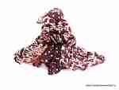 | SH170-6 | SH170-6 Палантин Описание: | 49cc3855-8089-11e0-9e89-6cf049cdcbca | 296 | 0
 | SH170-7 | SH170-7 Палантин Описание: | 49cc3855-8089-11e0-9e89-6cf049cdcbca | 296 | 0
 | SH170-8 | SH170-8 Палантин Описание: | 49cc3855-8089-11e0-9e89-6cf049cdcbca | 296 | 0
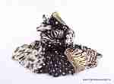 | SH170-9 | SH170-9 Палантин Описание: | 49cc3855-8089-11e0-9e89-6cf049cdcbca | 296 | 0
 | SH170-11 | SH170-11 Палантин Описание: | 49cc3855-8089-11e0-9e89-6cf049cdcbca | 296 | 0
 | SH170-13 | SH170-13 Палантин Описание: | 49cc3855-8089-11e0-9e89-6cf049cdcbca | 296 | 0
 | SH170-15 | SH170-15 Палантин Описание: | 49cc3855-8089-11e0-9e89-6cf049cdcbca | 296 | 0
 | SH170-17 | SH170-17 Палантин Описание: | 49cc3855-8089-11e0-9e89-6cf049cdcbca | 296 | 0
 | SH170-20 | SH170-20 Палантин Описание: | 49cc3855-8089-11e0-9e89-6cf049cdcbca | 296 | 0
 | SH170-26 | SH170-26 Палантин Описание: | 49cc3855-8089-11e0-9e89-6cf049cdcbca | 296 | 0
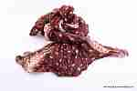 | SH170-29 | SH170-29 Палантин Описание: | 49cc3855-8089-11e0-9e89-6cf049cdcbca | 296 | 0
 | SH170-30 | SH170-30 Палантин Описание: | 49cc3855-8089-11e0-9e89-6cf049cdcbca | 296 | 0
 | SH170-31 | SH170-31 Палантин Описание: | 49cc3855-8089-11e0-9e89-6cf049cdcbca | 296 | 0
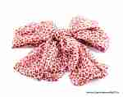 | SH170-32 | SH170-32 Палантин Описание: | 49cc3855-8089-11e0-9e89-6cf049cdcbca | 296 | 0
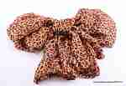 | SH170-33 | SH170-33 Палантин Описание: | 49cc3855-8089-11e0-9e89-6cf049cdcbca | 296 | 0
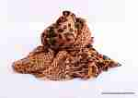 | SH170-34 | SH170-34 Палантин Описание: | 49cc3855-8089-11e0-9e89-6cf049cdcbca | 296 | 0
 | SH170-35 | SH170-35 Палантин Описание: | 49cc3855-8089-11e0-9e89-6cf049cdcbca | 296 | 0
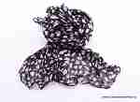 | SH170-36 | SH170-36 Палантин Описание: | 49cc3855-8089-11e0-9e89-6cf049cdcbca | 296 | 0
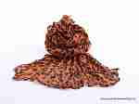 | SH170-37 | SH170-37 Палантин Описание: | 49cc3855-8089-11e0-9e89-6cf049cdcbca | 296 | 0
 | SH420-1 | SH420-1 Палантин Описание: | f0a40b70-8089-11e0-9e89-6cf049cdcbca | 728 | 0
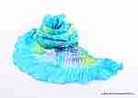 | SH420-2 | SH420-2 Палантин Описание: | f0a40b70-8089-11e0-9e89-6cf049cdcbca | 728 | 0
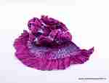 | SH420-3 | SH420-3 Палантин Описание: | f0a40b70-8089-11e0-9e89-6cf049cdcbca | 728 | 0
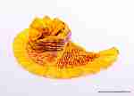 | SH420-4 | SH420-4 Палантин Описание: | f0a40b70-8089-11e0-9e89-6cf049cdcbca | 728 | 0
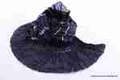 | SH420-5 | SH420-5 Палантин Описание: | f0a40b70-8089-11e0-9e89-6cf049cdcbca | 728 | 0
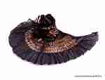 | SH420-6 | SH420-6 Палантин Описание: | f0a40b70-8089-11e0-9e89-6cf049cdcbca | 728 | 0
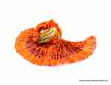 | SH420-7 | SH420-7 Палантин Описание: | f0a40b70-8089-11e0-9e89-6cf049cdcbca | 728 | 0
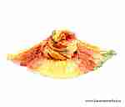 | SH420-8 | SH420-8 Палантин Описание: | f0a40b70-8089-11e0-9e89-6cf049cdcbca | 728 | 0
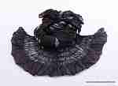 | SH420-9 | SH420-9 Палантин Описание: | f0a40b70-8089-11e0-9e89-6cf049cdcbca | 728 | 0
 | SH420-10 | SH420-10 Палантин Описание: | f0a40b70-8089-11e0-9e89-6cf049cdcbca | 728 | 0
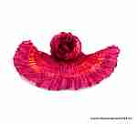 | SH420-11 | SH420-11 Палантин Описание: | f0a40b70-8089-11e0-9e89-6cf049cdcbca | 728 | 0
 | SH420-12 | SH420-12 Палантин Описание: | f0a40b70-8089-11e0-9e89-6cf049cdcbca | 728 | 0
 | SH420-13 | SH420-13 Палантин Описание: | f0a40b70-8089-11e0-9e89-6cf049cdcbca | 728 | 0

 |  | Теплые палантины
 | SH450-1 | SH450-1 Палантин Описание: | 49cc3855-8089-11e0-9e89-6cf049cdcbca | 779 | 0
 | SH450-2 | SH450-2 Палантин Описание: | 49cc3855-8089-11e0-9e89-6cf049cdcbca | 779 | 0
 | SH450-3 | SH450-3 Палантин Описание: | 49cc3855-8089-11e0-9e89-6cf049cdcbca | 779 | 0
 | SH450-4 | SH450-4 Палантин Описание: | 49cc3855-8089-11e0-9e89-6cf049cdcbca | 779 | 0
 | SH450-5 | SH450-5 Палантин Описание: | 49cc3855-8089-11e0-9e89-6cf049cdcbca | 779 | 0
 | SH450-6 | SH450-6 Палантин Описание: | 49cc3855-8089-11e0-9e89-6cf049cdcbca | 779 | 0
 | SH450-7 | SH450-7 Палантин Описание: | 49cc3855-8089-11e0-9e89-6cf049cdcbca | 779 | 0
 | SH450-8 | SH450-8 Палантин Описание: | 49cc3855-8089-11e0-9e89-6cf049cdcbca | 779 | 0

 |  | Шапки
 | SA500 | SA500 Шапка Растаманская, с косичками, в ассортименте Описание: | f6b30588-8089-11e0-9e89-6cf049cdcbca | 450 | 0
 | KAY346-1 | KAY346-1 Шапка растаманская с косичками Описание: | 49cc3855-8089-11e0-9e89-6cf049cdcbca | 300 | 0

 |  |  |  |  | Сумма заказа: | 0

